Hoja1
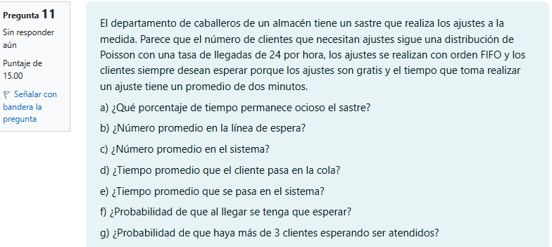
202100081
 |  |  |  |  |  |  |  |  |  | Datos:
 |  |  |  |  |  |  |  |  |  | λ | 24 | clientes por hora
 |  |  |  |  |  |  |  |  |  | μ | 2 | minutos por clientes -> |  | 30 | clientes por hora

 |  |  |  |  |  |  |  |  | RESPUESTAS
 |  |  |  |  |  |  |  |  | a | El porcentaje de tiempo en el que el sastre permanece ocioso es de 80% del tiempo
 |  |  |  |  |  |  |  |  | b | El numero promedio en la línea de espera es de 3.2 clientes
 |  |  |  |  |  |  |  |  | c | El numero promedio en el sistema es de 4 clientes
 |  |  |  |  |  |  |  |  | d | El tiempo promedio que el cliente pasa en la cola es de 0.133 horas u 8 minutos
 |  |  |  |  |  |  |  |  | e | El tiempo promedio que el cliente pasa en el sistema es de 0.167 horas o 10 minutos
 |  |  |  |  |  |  |  |  | f | La probabilidad de que al llegar se tenga que esperar es del 20%
 |  |  |  |  |  |  |  |  | g | la probabilidad de que haya más de 3 clientes esperando ser atendidos es de 8.192 %

 | a) ¿Qué porcentaje de tiempo permanece ocioso el sastre? |  |  |  |  |  |  | b) ¿Número promedio en la línea de espera?
 | ρ = λ/μ = | 0.8 | o | 80 | % |  |  | Lq =(λ^2)/(μ(μ-λ)) = |  | 3.2 | clientes
 | El porcentaje de tiempo en el que el sastre permanece ocioso es de 80% del tiempo |  |  |  |  |  |  | El numero promedio en la línea de espera es de 3.2 clientes

 | c) ¿Número promedio en el sistema? |  |  |  |  |  |  | d) ¿Tiempo promedio que el cliente pasa en la cola?
 | Ls = λ/(μ*(μ-λ)) = |  | 4 | clientes |  |  |  | Wq = λ/(μ*(μ-λ)) = |  | 0.133 | horas | o | 8.0 | minutos
 | El numero promedio en el sistema es de 4 clientes |  |  |  |  |  |  | El tiempo promedio que el cliente pasa en la cola es de 0.133 horas u 8 minutos

 | e) ¿Tiempo promedio que se pasa en el sistema? |  |  |  |  |  |  | f) ¿Probabilidad de que al llegar se tenga que esperar?
 | Ws = 1/(μ-λ) = |  | 0.167 | horas | o | 10.0 | minutos | Po = 1 - ρ = | 0.2 | o | 20 | %
 | El tiempo promedio que el cliente pasa en el sistema es de 0.167 horas o 10 minutos |  |  |  |  |  |  | La probabilidad de que al llegar se tenga que esperar es del 20%

 | g) ¿Probabilidad de que haya más de 3 clientes esperando ser atendidos?
 | Pn = Po* ρ^n = |  | 0.08 | o | 8.192 | %
 | la probabilidad de que haya más de 3 clientes esperando ser atendidos es de 8.192 %

